11第３号被保険者関係届（表）
目次へ戻る

 | 様式コード |  |  |  |  |  |  |  | 国民年金 |  |  |  | 第３号被保険者関係届
 | 4 | 3 | 0 |  | 0

 | 令和 年 月 日提出

 | 提出者情報 |  |  |  |  | 届出記入の個人番号（基礎年金番号）に誤りがないことを確認しました。 |  |  |  |  |  |  |  |  |  |  |  |  |  |  |  |  |  |  |  |  |  |  |  |  |  |  | 日本年金機構

提 出 者 情 報
 |  |  |  | 事業所 所在地 |  | 〒 |  |  | －

 |  |  |  | 事業所 名 称

 |  |  |  | 事業主 氏 名
 |  |  |  |  |  |  |  |  |  |  |  |  |  |  |  |  |  |  |  |  |  |  |  | 社会保険労務士記載欄

 |  |  |  | 電話番号 |  | （ ） |  |  |  |  |  |  |  |  |  |  |  |  |  |  |  |  |  | 氏 名 等

 |  |  |  | 事業主等 受付年月日 |  |  |  | 令和 年 月 日

 |  |  |  | ① |  | （ﾌﾘｶﾞﾅ） |  |  |  |  |  |  |  |  |  |  |  |  |  |  |  | ② | 生年月日 |  |  |  | 5. 昭和 7. 平成 9. 令和 |  |  | 年 |  | 月 |  | 日 | ③ | 1.男性 2.女性
 |  |  |  | 氏名 |  |  |  |  |  |  |  |  |  |  |  |  |  |  |  |  |  |  |  |  |  |  |  |  |  |  |  |  |  |  | 性別
Ａ.
（第２号被保険者）
配 偶 者 欄
 |  |  |  |  |  |  |  |  |  |  |  |  |  |  |  |  |  |  |  |  |  | ④
 |  |  |  |  |  |  |  |  |  |  |  |  |  |  |  |  |  |  |  |  |  | 基礎年金番号 [個人番号]

都道
府県
 |  |  |  | ⑤ |  | 個人番号を記入した場合は、住所記載は不要です。 |  |  |  |  |  |  |  |  |  |  | （フリガナ）
 |  |  |  | 住所
 |  |  |  |  |  | 〒 |  |  | －

 | 届出内容に応じて、該当・非該当（変更）のいずれかを○で囲み、記入してください。

 |  |  |  | ① |  | この届書記載のとおり届出します。 |  |  |  |  |  |  |  |  |  |  |  |  |  |  |  | ② |  |  |  |  | 5. 昭和 7. 平成 9. 令和 |  |  | 年 |  | 月 |  | 日 | ③ | 1.夫 3.夫（未届） 2.妻 4.妻（未届）
 |  |  |  | 氏名 |  | 令和 年 月 日 |  |  |  |  |  |  |  |  |  |  |  |  |  |  |  | 生年月日 |  |  |  |  |  |  |  |  |  |  |  |  | 性別 （続柄）

 |  |  |  |  |  | 日本年金機構理事長あて
 |  |  |  |  |  | （ﾌﾘｶﾞﾅ） |  |  |  |  |  |  |  |  |  |  |  |  |  |  |  | ④
 |  |  |  |  |  | （氏 名） |  |  |  |  |  |  |  |  |  |  |  |  |  |  |  | 基礎年金番号 [個人番号]
Ｂ.
第 ３ 号 被 保 険 者 欄
 |  |  |  |  |  |  |  |  |  |  |  |  |  |  |  |  |  |  |  |  |  | ⑤ |  |  |  |  |  |  | ⑥ |  | （ﾌﾘｶﾞﾅ）
 |  |  |  |  |  | ※届書の提出は配偶者（第２号被保険者）に委任します |  |  |  |  |  |  |  |  |  |  |  |  |  | □ |  | 外国籍 |  |  |  |  |  |  | 外国人 通称名

 |  |  |  | ⑦ |  | 1. 同居 ・ 2. 別居 |  |  | 〒 |  | - |  |  |  |  |  |  |  |  |  |  |  |  |  |  |  |  |  | ⑧ |  | 1.自宅 2.携帯 3.勤務先 4.その他
 |  |  |  | 住所 |  |  |  |  |  |  |  |  |  |  |  |  |  |  |  |  |  |  |  |  |  |  |  |  | 電話 番号
 |  |  |  |  |  |  |  |  |  |  |  |  |  |  |  |  |  |  |  |  |  |  |  |  |  |  |  |  |  |  | （ ）

 |  |  |  |  |  |  |  |  | ※同居の場合も住民票の住所を記入してください。
 |  |  |  |  |  |  |  |  | ※海外居住者は国内協力者住所を記入してください。なお、協力者が親族の場合は協力者氏名及び続柄を⑭備考に記入してください。
 |  |  |  |  |  | ⑨ |  |  | 7. 平成 9. 令和 |  |  | 年 | 月 |  |  | 日 |  | ⑩ |  | 1. 配偶者の就職 4. 収入減少 2. 婚姻 5. その他 3. 離職 （ ） |  |  |  |  |  |  |  |  |  |  | ⑭
 |  |  |  |  |  | 第3号被保険者 になった日 |  |  |  |  |  |  |  |  |  |  |  | 理由
該当

 |  |  |  |  |  | ⑪ |  |  | 31.厚生年金保険・健康保険 36.地方公務員等共済組合 30.厚生年金保険・船員保険 32.国家公務員共済組合 37.日本私立学校振興・共済事業団 |  |  |  |  |  |  |  |  |  |  |  |  |  |  |  |  |  |  |  |  |  | 備 考
 |  |  |  |  |  | 配偶者の 加入制度

非該当
（変更）
 |  |  |  |  |  | ⑫ |  |  | 7. 平成 9. 令和 |  |  | 年 | 月 |  |  | 日 |  | ⑬ |  | 1. 死亡 （令和 年 月 日） 2. 離婚 3. 収入増加 6. その他（ ）
 |  |  |  |  |  | 第3号被保険者でなくなった日 |  |  |  |  |  |  |  |  |  |  |  | 理由

右の⑮～⑱の欄は、海外へ転出した場合や海外から転入した場合にいずれかを〇で囲み、記入してください。
1.海外特例
要件該当
 |  |  |  |  |  |  |  |  |  |  |  | ⑮ |  |  | 9. 令和 |  |  |  | 年 |  | 月 |  |  |  | 日 | ⑯ |  | 1.留学 4. 海外婚姻 2.同行家族 5. その他（ ） 3.特定活動
 |  |  |  |  |  |  |  |  |  |  |  | 海外特例要件に該当した日 |  |  |  |  |  |  |  |  |  |  |  |  |  | 理由

2.海外特例
要件非該当
 |  |  |  |  |  |  |  |  |  |  |  | ⑰ |  |  | 9. 令和 |  |  |  | 年 |  | 月 |  |  |  | 日 | ⑱ |  | 1.国内転入（令和 年 月 日） 2.その他（ ）
 |  |  |  |  |  |  |  |  |  |  |  | 海外特例要件に非該当となった日 |  |  |  |  |  |  |  |  |  |  |  |  |  | 理由

 | 健康保険証の発行元に確認を受けてください。 ※届書記載の配偶者が協会けんぽ加入者の場合は、確認不要です。

 | 医療保険者記入欄 |  |  | 組合（保険者）番号

 |  |  |  | 上記のとおり第３号被保険者関係届の届出がありましたので提出します。

医 療 保 険 者 記 入 欄
 |  |  |  | 届出記載の第３号被保険者は、健康保険組合又は共済組合に加入している者の被扶養者であることを確認する。
 |  |  |  | 認定年月日 |  |  | 令和 |  |  | 年 |  | 月 |  | 日 |  |  |  | （「⑨第３号被保険者になった日」と同じ場合は、記載の必要はありません）

 |  |  |  | 所在地 |  |  | 〒 |  |  | -

 |  |  |  | 名 称

㊞
 |  |  |  | 代表者 等氏名

 |  |  |  | 電 話 |  |  | （ ）

11第3号被保険者関係届（裏面）
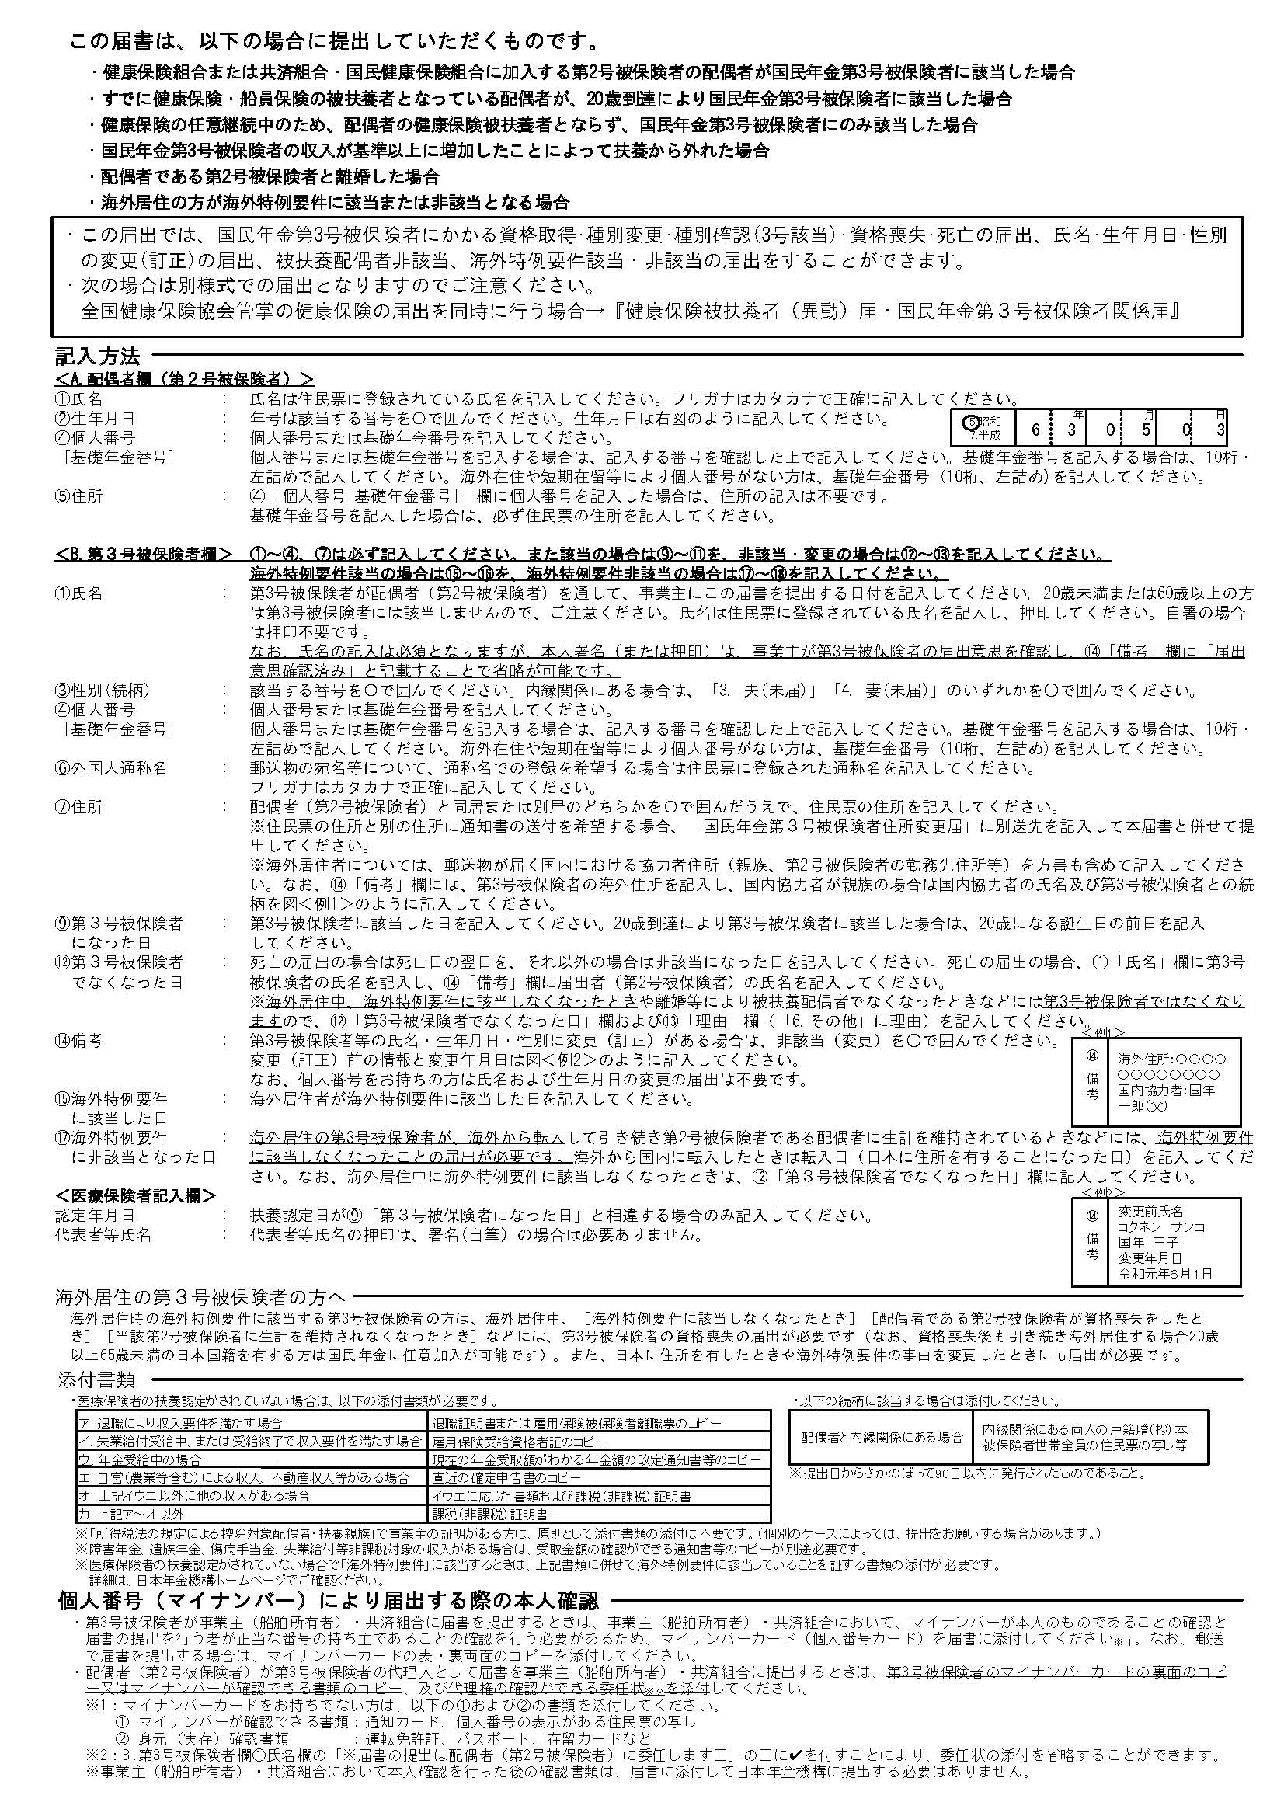
目次へ戻る

74退職手当受給調書（死亡者）
目次へ戻る
第１号の１様式（死亡による退職者用）

退 職 手 当 受 給 調 書
 |  |  |  |  |  | ( |  | 令和 年 月 日 |  |  |  | 提出 | )
【受給者（遺族）の欄】
フ リ ガ ナ
受 給 者 氏 名
受 給 者 の 住 所 |  | 郵 便 番 号 |  |  |  |  | 職員との続柄
 |  |  |  | －
フ リ ガ ナ

※ 郵便物が届く正確な住所を記入してください。（アパート等の棟、部屋番号も正確に）

【退職者（死亡者）の欄】
フ リ ガ ナ |  |  |  |  |  |  |  |  | 職員番号
死亡した職員の氏名
死 亡 時 の所 属 名 |  |  |  |  |  |  |  |  |  | 所属コード

死 亡 時 の 職 名 |  |  |  |  |  | 職名コード |  |  |  | ※ | 職名コードの欄は記入しないこと
※
死 亡 年 月 日 |  | 令和 年 月 日

退職手当の支給に当たっては、次の金融機関の口座に振替えられますようお願いします。
金 融 機 関 名 |  |  |  |  |  |  |  |  |  |  | 本 店
 |  |  | 銀 行 |  |  |  |  |  |  |  | 支 店
 |  |  | 信用金庫 |  |  |  |  |  |  |  | 本 所
 |  |  | 組 合 |  |  |  |  |  |  |  | 支 所
 |  |  | 信用組合・労働金庫・信漁連 |  |  |  |  |  |  |  | 出 張 所
預金の種類 | 普 通
口 座 名 義 人 | （受給者本人の口座名義をカタカナで記入すること）

コ ー ド 記 入 欄 | 金 融 機 関 | 店 舗 |  | 種 類 | 口 座 番 号
 |  |  |  | 1

（口座番号は、右詰めで記入すること）
※ 「金融機関名」欄は、名称を記入の上、該当するものを○で囲むこと。

75個人番号等確認書類の提出用紙
目次へ戻る

 | 個人番号等確認書類の提出用紙（死亡退職用）

 | 税務署へ提出する法定調書作成に必要ですので、御遺族の確認書類（写）につ
 | いて、この提出用紙へホチキス止めのうえ、提出してください。
 | なお、郵便事故等による個人番号の漏えいを防ぐため、簡易書留郵便等の
 | 確実に届く方法での提出をお願いします。

 | ◆提出をお願いする書類（①から③のいずれかの書類を提出してください）

 | ① | 個人番号確認書類 | 身元確認書類
 |  | 個人番号カードの両面の写し（片面ずつの写しの提出をお願いします）

 | ② | 個人番号確認書類 | 身元確認書類
 |  | 「通知カードの個人番号が記載された面の写し」 | 「運転免許証、運転経歴証明書、旅券、その他写真つき身分証明書等（写真つき学生証、社員証、資格証明書等）」の写しから１点
 |  | 「個人番号の記載された住民票の写し」から１点

 | ③ | 個人番号確認書類 | 身元確認書類
 |  | ②と同じ | 「公的医療保険の被保険者証、年金手帳、写真なしの身分証明書等、国税・地方税・社会保険料・公共料金の領収書、納税証明書、印鑑登録証明書、戸籍の附票の写し（謄本若しくは抄本も可）、住民票の写し、住民票記載事項証明書、母子健康手帳等」の写しから２点
提供された個人番号の利用目的等（詳細）
死亡退職により、ご遺族の方へ退職手当を支払う場合、山口県から税務署へ「退職手当金等受給者別支払調書」という法定調書を提出する必要があります。
この法定調書には受給者の方の個人番号を記載することが法律（国税通則法、相続税法施行規則）で規定されています。
このことに基づき、個人番号の提供を受け、さらに行政手続における特定の個人を識別するための番号の利用等に関する法律第１６条に規定される、①番号確認（正しい個人番号であることの確認）と②身元確認（提供を行う者が正しい持ち主であることの確認）をするために、確認書類の提出を求めるものです。

80児童手当消滅届
目次に戻る

（表面）

 |  |  |  | 児童手当・特例給付 受給事由消滅届
 |  |  |  |  |  |  |  |  |  |  |  |  |  |  | 提出年月日
 | 山口県知事 |  |  |  |  |  |  | 様 |  |  |  |  |  |  |  |  | 年 | 月 | 日

 | 受給者 | （ふりがな） |  |  |  |  |  | 住所 | 〒 － |  |  |  | 生年 月日 |  |  |  | 年 | 月 | 日
 |  | 氏 名
 |  |  |  |  |  |  |  |  | 電話 （ ）
 |  | 職員番号 |  |  |  |  | 所属 コード |  |  |  | 所属名

 | 消 滅 し た 受 給 事 由

 |  |  |  |  | １．受給者が日本国内に住所を有しなくなった

 |  |  |  |  | ２．受給者が児童と別居することとなった（単身赴任の場合を除く）

 |  |  |  |  | ３．未成年後見人でなくなった

 |  |  |  |  | ４．父母指定者でなくなった（児童の生計を維持する父母等の帰国）

 |  |  |  |  | ５．児童について、次の事実が生じた

 |  |  |  |  |  | ① 死亡した

 |  |  |  |  |  | ② 監護しなくなった
該当するものを○で囲んでください
 |  |  |  |  |  | ③ 生計を同じくしなくなった

 |  |  |  |  |  | ④ 生計を維持しなくなった

 |  |  |  |  |  | ⑤ 日本国内に住所を有しなくなった（留学を理由とするものを除く）

 |  |  |  |  |  | ⑥ 里親等への委託又は児童福祉施設等への入所

 |  |  |  |  |  | ⑦ その他 （ |  |  |  |  |  |  |  | ）

 |  |  |  |  | ６．その他 （ |  |  |  |  |  |  |  |  |  | ）

 | ５の場合における児童の氏名

 | 消滅事由の発生した年月日
 |  |  |  |  |  |  |  |  |  |  |  | 年 |  | 月 |  | 日

 | 備 考

 | ◎ 裏面の注意をよく読んでから記入してください。
 | ◎ ※印の欄は、記入しないでください。
 | ◎ 字は、楷書（かいしょ）ではっきり書いてください。

 |  |  |  |  |  |  |  |  |  | （裏面）
注意 １ ５の⑦又は６を○で囲んだ場合は、（ ）内にその理由を具体的に記入してください。 ２ 全ての児童が１５歳に達する日以後最初の３月３１日を経過したことにより、児童手当等の受給事 由が消滅した場合、この届を提出する必要はありません。 ３ ５の⑥は、里親等への委託又は児童福祉施設等への入所が２か月以内の期間を定めて行われたもの である等一定の要件に該当する場合は該当せず、この届を提出する必要はありません。

 | 備考
 |  | １． | 必要があるときは、所要の変更又は調整を加えることができる。
 |  | ２． | 受給資格者に周知することにより、注意事項を省略することができる。

